Arkusz1
neo | 1 000 | 10 000 | 100 000 | 1 000 000 | MySQL | 1 000 | 10 000 | 100 000 | 1 000 000 | Postgres | 1 000 | 10 000 | 100 000 | 1 000 000 | Mongo | 1 000 | 10 000 | 100 000 | 1 000 000 | 2 000 000 | Maria | 1 000 | 10 000 | 100 000 | 1 000 000
Insert | 144494396499 | 10031897566700 |  |  | Insert | 39465268108 | 2.7934524037E+11 | 933210764880 | 8096436554070 | Insert | 22981684530 | 181924044000 | 591275729200 | 4150676870100 | Insert | 78674264150 | 414665727000 | 1917967640700 | 1.13E+14 | 34360049061100 | Insert | 18554939800 | 132757486300 | 445438924100 | 3224100364300
Delete | 44599 | 32600 |  |  | Delete | 2103204679.4 | 17878292850 | 119090610230 | 1788653478170 | Delete | 16750637730 |  |  |  | Delete | 152050 | 106350 | 121266 |  |  | Delete
Sort | 237162000 | 786302300 |  |  | Sort | 10505115100 | 30360721800 | 31397866500 | 250889960300 | Sort | 2052259800 | 13543153600 | 12353516300 | 136165258900 | Sort | 207112900 | 666613400 | 677513100 |  | 15958867800 | Sort | 2754354100 | 15455523000 | 17059430400 | 158652637400
UpdateAll | 663660101 | 2256913100 |  |  | UpdateAll | 32569900 | 2865382000 | 3824095500 | 55150870000 | UpdateAll | 224725700 | 1595313500 | 1676567800 | 19279705900 | UpdateAll | 152712200 | 986301400 | 1679995000 | 21791005900 | 15400 | UpdateAll | 102568900 | 856549400 | 1100576600 | 16104400000
Old Update WHERE |  |  |  |  | Old Update WHERE | 76400200 | 165861800 | 2286069500 | 11827514800 | Old Update WHERE | 24395200 | 156984350 | 423711100 | 12574558200 | Old Update WHERE |  |  |  |  | 7900 | Old Update WHERE | 44386300 | 273356300 | 239424500 | 6893389100
Select All | 258488000 | 682140400 |  |  | Select All | 5431842700 | 25558018900 | 27966602800 | 244126696600 | Select All | 1722345700 | 10231647400 | 10284578800 | 127677329800 | Select All | 459686800 | 884285900 | 1194981900 |  | 13819342600 | Select All | 2400510000 | 14223643700 | 16169120400 | 175613934400
Update WHERE | 39818895 | 39343565 |  |  | Update WHERE | 75894900 | 199316100 | 261753500 | 3143352200 | Update WHERE | 140307000 | 268316200 | 399278100 | 3415970200 | Update WHERE | 7459300 | 56859100 | 4470619200 | 412416278600 |  | Update WHERE | 152232500 | 423935400 | 239424500 | 2997591300

Usuwanie
 | MySQL | Postgres | Mongo | MariaDB | Neo
Zestaw 1
Zestaw 2
Zestaw 3
Zestaw 4
Sort
 | MySQL | Postgres | Mongo | MariaDB | Neo
Zestaw 1 | 481377600 | 334205800 | 80351100
Zestaw 2 | 2804826900 | 1152358600 | 95858600
Zestaw 3 | 26931566800 | 11349230700 | 912331300
Zestaw 4 | 359497045400
Insert
 | MySQL | Postgres | Mongo | MariaDB | Neo
Zestaw 1 | 12693653400 | 6124794500 | 12809091300 | 7530135100
Zestaw 2 | 75737075500 | 37318635300 | 66897360700 | 42803666600
Zestaw 3 | 289627102300 | 155643067900 | 519869996200 | 131601364900
Zestaw 4 | 2516923076700 |  |  | 1230158705900

Insert | Zestaw 1 | Zestaw 2 | Zestaw 3 | Zestaw 4
MySQL | 12693653400 | 75737075500 | 289627102300 | 2516923076700
Postgres | 6124794500 | 37318635300 | 155643067900
Mongo | 12809091300 | 66897360700 | 519869996200
MariaDB | 7530135100 | 42803666600 | 131601364900 | 1230158705900
Neo

Delete | Zestaw 1 | Zestaw 2 | Zestaw 3 | Zestaw 4
MySQL
Postgres
Mongo
MariaDB
Neo

Sort | Zestaw 1 | Zestaw 2 | Zestaw 3 | Zestaw 4
MySQL | 481377600 | 2804826900 | 26931566800 | 359497045400
Postgres | 334205800 | 1152358600 | 11349230700
Mongo | 80351100 | 95858600 | 912331300
MariaDB
Neo

UpdateAll | Zestaw 1 | Zestaw 2 | Zestaw 3 | Zestaw 4
MySQL | 41049700 | 210057000 | 1433945500 | 16861293100
Postgres
Aktualizacja warunkowa
 | MySQL | Postgres | Mongo | MariaDB | Neo
Zestaw 1 | 73081100
Zestaw 2 | 176847100
Zestaw 3 | 1598599800
Zestaw 4 | 13828862200
Wybieranie danych
 | MySQL | Postgres | Mongo | MariaDB | Neo
Zestaw 1 | 973214300 | 270513300 | 39513100 | 232400500
Zestaw 2 | 4064554400 | 1623067800 | 174873600 | 1668733900
Zestaw 3 | 27408096100 | 11492949200 | 830358000 | 17645937100
Zestaw 4 | 323804591200 |  |  | 191486034200
Mongo
MariaDB
Neo
 |  |  |  |  |  | 38553600
Update WHERE | Zestaw 1 | Zestaw 2 | Zestaw 3 | Zestaw 4 |  | 789965
Update
 | MySQL | Postgres | Mongo | MariaDB | Neo
Zestaw 1 | 41049700
Zestaw 2 | 210057000
Zestaw 3 | 1433945500
Zestaw 4 | 16861293100
MySQL | 73081100 | 176847100 | 1598599800 | 13828862200
Postgres |  |  |  |  |  | 39343565
Mongo
MariaDB
Neo

Select All | Zestaw 1 | Zestaw 2 | Zestaw 3 | Zestaw 4
MySQL | 973214300 | 4064554400 | 27408096100 | 323804591200
Postgres | 270513300 | 1623067800 | 11492949200
Mongo | 39513100 | 174873600 | 830358000
MariaDB | 232400500 | 1668733900 | 17645937100 | 191486034200
Neo

Select where | Zestaw 1 | Zestaw 2 | Zestaw 3 | Zestaw 4
MySQL | 483063400 | 2157186700 | 14119610600 | 146035657900
Postgres
Mongo
MariaDB
Wybieranie danych warunkowe
 | MySQL | Postgres | Mongo | MariaDB | Neo
Zestaw 1 | 483063400
Zestaw 2 | 2157186700
Zestaw 3 | 14119610600
Zestaw 4 | 146035657900
Neo

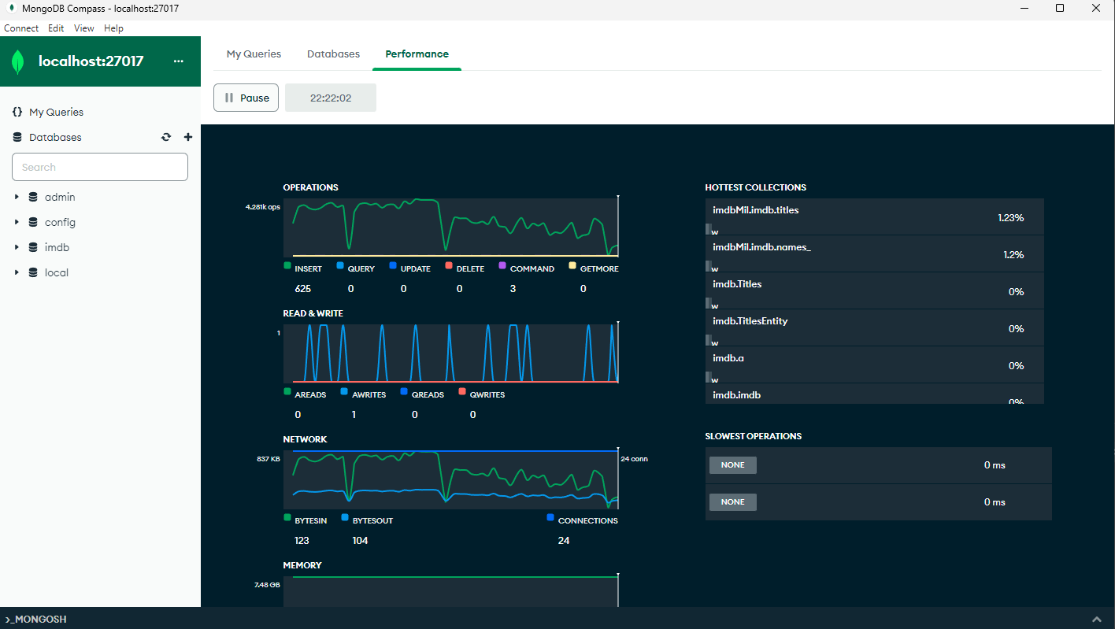

poprzednie

Insert | Zestaw 1 | Zestaw 2 | Zestaw 3 | Zestaw 4
MySQL | 39465268108 | 2.7934524037E+11 | 933210764880 | 8096436554070
Postgres | 22981684530 | 181924044000 | 591275729200 | 4150676870100
Mongo | 78674264150 | 414665727000 | 1917967640700 | 34360049061100
MariaDB | 18554939800 | 132757486300 | 445438924100 | 3224100364300
Neo | 144494396499 | 10031897566700 | 18559684000
Delete | Zestaw 1 | Zestaw 2 | Zestaw 3 | Zestaw 4
MySQL | 2103204679.4 | 17878292850 | 119090610230 | 1788653478170
Postgres | 16750637730
Mongo | 152050 | 106350 | 121266
MariaDB
Neo | 44599 | 32600

Sort | Zestaw 1 | Zestaw 2 | Zestaw 3 | Zestaw 4
MySQL | 10505115100 | 30360721800 | 31397866500 | 250889960300
Postgres | 2052259800 | 13543153600 | 12353516300 | 136165258900
Mongo | 207112900 | 666613400 | 677513100 | 15958867800
MariaDB | 2754354100 | 15455523000 | 17059430400 | 158652637400
Neo | 237162000 | 786302300

UpdateAll | Zestaw 1 | Zestaw 2 | Zestaw 3 | Zestaw 4
MySQL | 32569900 | 2865382000 | 3824095500 | 55150870000
Postgres | 224725700 | 1595313500 | 1676567800 | 19279705900
Mongo | 152712200 | 986301400 | 1679995000 | 21791005900
MariaDB | 102568900 | 856549400 | 1100576600 | 16104400000
Neo | 663660101 | 2256913100

Update WHERE | Zestaw 1 | Zestaw 2 | Zestaw 3 | Zestaw 4
MySQL | 75894900 | 199316100 | 261753500 | 3143352200
Postgres | 140307000 | 268316200 | 399278100 | 3415970200
Mongo | 7459300 | 56859100 | 4470619200 | 412416278600
MariaDB | 152232500 | 423935400 | 239424500 | 2997591300
Neo | 39818895 | 39343565

Select All | Zestaw 1 | Zestaw 2 | Zestaw 3 | Zestaw 4
MySQL | 5431842700 | 25558018900 | 27966602800 | 244126696600
Postgres | 1722345700 | 10231647400 | 10284578800 | 127677329800
Mongo | 459686800 | 884285900 | 1194981900 | 13819342600
MariaDB | 2400510000 | 14223643700 | 16169120400 | 175613934400
Neo | 258488000 | 682140400

Arkusz2
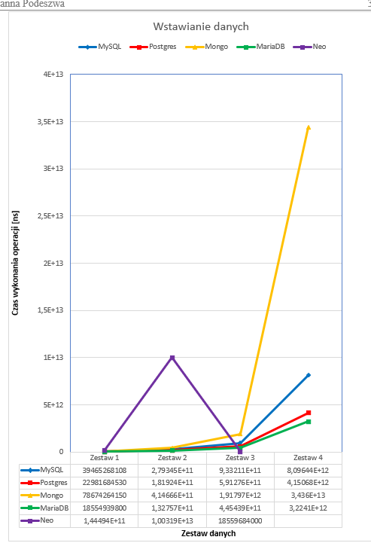
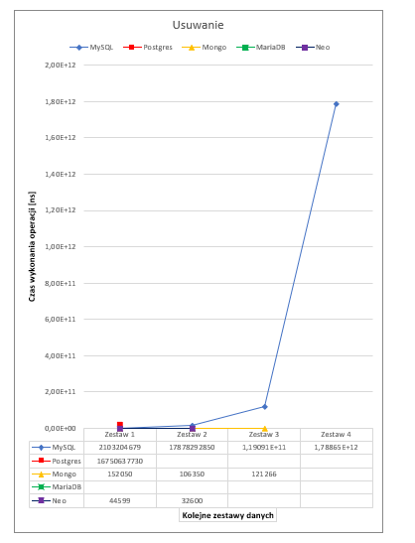
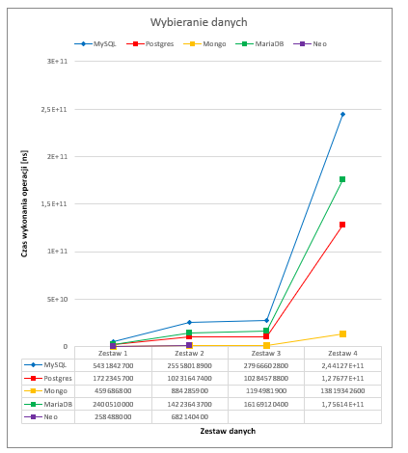
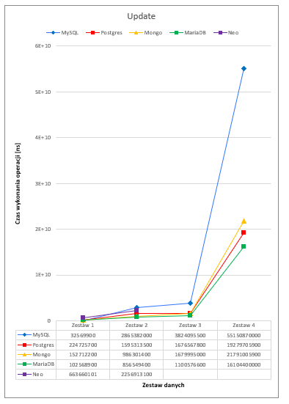
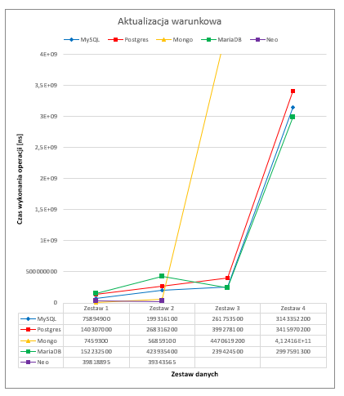
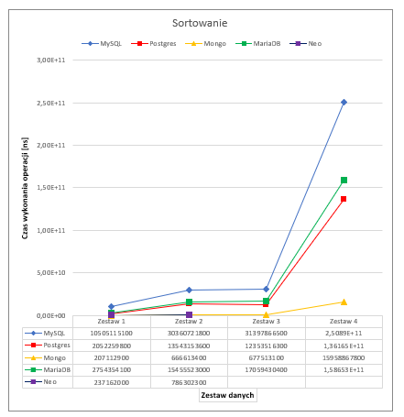
Zbiór danych |  |  |  |  | Aliases | 1000.00 | 9998.00 | 99984.00 | 999827.00
Nazwa pliku | Zestaw 1 | Zestaw 2 | Zestaw 3 | Zestaw 4 | Alias_types | 153.00 | 1544.00 | 15864.00 | 156289.00
title.akas.tsv.gz | 1000 | 10000 | 100000 | 1000000 | Alias_attributes | 8.00 | 72.00 | 791.00 | 7260.00
title.basics.tsv.gz | 16318 | 91850 | 99137 | 918225 | Directors | 831.00 | 8736.00 | 86446.00 | 775349.00
title.ratings.tsv.gz | 115 | 1179 | 11928 | 120603 | Writers | 1394.00 | 14538.00 | 146176.00 | 1313749.00
title.crew.tsv.gz | 1000 | 9993 | 99137 | 918225 | Names_ | 6128.00 | 43900.00 | 232019.00 | 952414.00
title.principals.tsv.gz | 6367 | 63193 | 623794 | 5730001 | Name_worked_as | 11238.00 | 80761.00 | 426658.00 | 1624184.00
name.basics.tsv.gz | 6128 | 43900 | 232019 | 952414 | Known_for | 21315.00 | 151629.00 | 74601.00 | 866339.00
Suma | 30928 | 220115 | 1166015 | 9639468 | Principals | 6368.00 | 63193.00 | 623794.00 | 5730001.00
 |  |  |  |  | Had_role | 3039.00 | 29964.00 | 296981.00 | 2724153.00
 |  |  |  |  | Titles | 16318.00 | 91850.00 | 99137.00 | 918225.00
 |  |  |  |  | Title_genres | 31041.00 | 168017.00 | 154536.00 | 1425353.00
 |  |  |  |  | Title_ratings | 115.00 | 1179.00 | 11928.00 | 104047.00

 |  |  |  |  |  | 98948 | 665381 | 2268915.00 | 17597190.00

